MADE IN ITALY
 | SAFETY SHOES MADE IN ITALY
Photo | Ref. | 35 | 36 | 37 | 38 | 39 | 40 | 41 | 42 | 43 | 44 | 45 | 46 | 47 |  | 48 | TOT | DATA PRODUZIONE

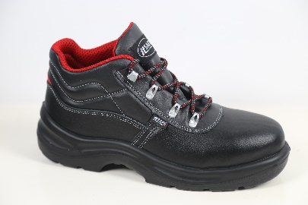 | MA 40526/2B K4 S3 |  |  | 2 | 15 |  | 30 | 45 | 76 | 42 | 12 | 8 |  |  |  |  | 230 | Apr-19
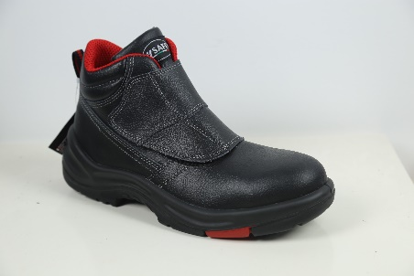 | MG 40122/2B 4 S3 HRO |  |  |  |  |  | 50 | 26 | 171 | 43 |  | 10 |  |  |  |  | 300 | Apr-19
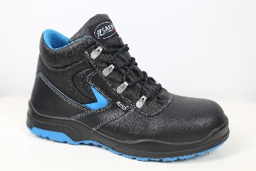 | H 6678-2B K4 S3 |  |  |  | 5 | 5 | 10 | 20 | 19 | 20 | 20 | 19 | 20 | 5 | 3 | 2 | 148 | Sep-19
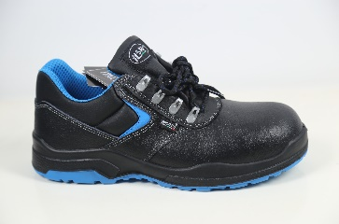 | H 6677-2B K4 S3 |  |  |  | 5 | 5 | 10 | 20 | 20 | 20 | 20 | 20 | 20 | 5 | 3 | 2 | 150 | Sep-19
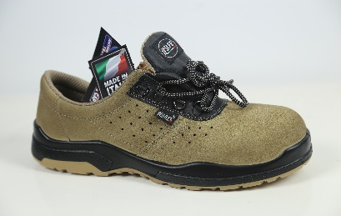 | H 60527/4B K2 S1P |  |  |  | 5 | 10 | 9 | 30 | 59 | 60 | 39 | 30 | 20 | 5 | 5 | 5 | 277 | Sep-19
 | 8001/8B K 2 S1P (applicato) | 1 | 4 | 2 | 4 | 11 | 9 | 11 | 2 | 0 | 3 | 1 | 3 |  |  |  | 51
 | 8001/6B K 4 S3 (applicato) | 2 | 3 | 5 | 10 | 15 | 22 | 35 | 40 | 25 | 11 | 9 | 2 |  |  |  | 179
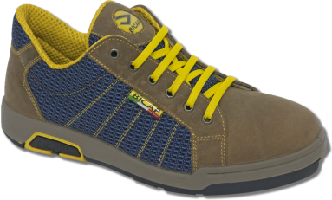 | G 4710 K S1P | 0 | 0 | 100 | 85 | 56 | 108 | 14 | 17 | 27 | 1 | 11 | 33 | 86 | 0 |  | 538
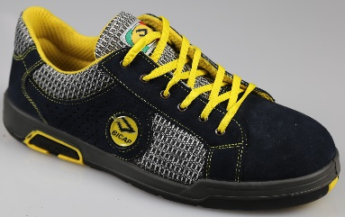 | G 4655 K S1P | 0 | 0 | 7 | 13 | 35 | 183 | 44 | 83 | 73 | 17 | 15 | 0 | 50 | 0 |  | 520
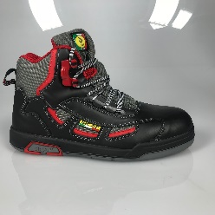 | G 4659 K S3 | 0 | 0 | 77 | 75 | 46 | 87 | 42 | 4 | 0 | 23 | 14 | 42 | 65 |  |  | 475
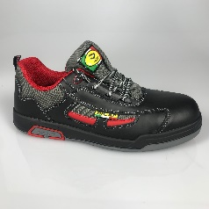 | G 4660 K S3 | 0 | 0 | 104 | 108 | 35 | 0 | 0 | 1 | 2 | 1 | 2 | 44 | 59 |  |  | 356
 | G 4600 K S1P | 0 | 0 | 56 | 20 | 91 | 94 | 17 | 0 | 0 | 0 | 0 | 8 | 10 | 0 |  | 296
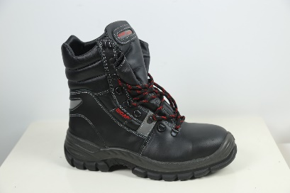 | AD 4587/1 K 4 S3 CI |  |  |  |  |  | 12 | 91 |  |  |  |  |  |  |  |  | 103
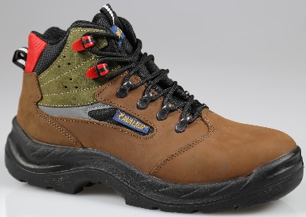 | MA 40502/6B K4 S3 |  |  |  |  |  | 6 | 1 |  | 15 | 13 | 9 | 2 |  |  |  | 46

